NR_SCN08_MESSAGERIE_SEC
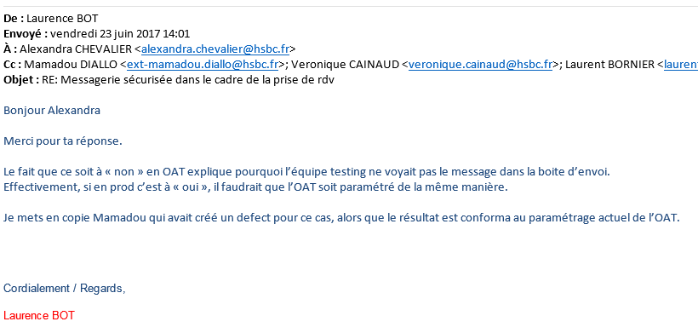
Test name | Priorité | MBEL | Mobile | Case Description | Accounting impact | Non Regression | Step Name | Step description | Expected result | Point de contact BA : Eric MAIZIER
NR_SCN08_MS_CAS01_Envoi MSG depuis client | 1 |  |  | Objective: S'assurer que l'envoi d'un message du client vers son RM est OK Prerequisite: client MBEL OK/ RM OK Assumptions: | N | N | 1 | Connexion à MBEL/ELYSPC en CAM40 | Page de synthèse MBEL/ELYSPC affichée | Client : 20321002414 RM : Romain TEST_GARY/TIA/HBFR
 |  |  |  |  |  |  | 2 | Choisir le menu "Messagerie" (partie gauche) puis cliquer sur "Nouveau message" | Affichage de la page d'envoi d'un nouveau message
 |  |  |  |  |  |  | 3 | Choisir un motif où le RM est en destinataire et écrire un message puis cliquer sur "envoyer" | Affichage de la pop-up "Votre message sécurisé a bien été envoyé" | Motif = Mes comptes
 |  |  |  |  |  |  | 4 | Cliquer sur boite d'envoi et consulter le message envoyé dans l'étape précédente | Message OK
 |  |  |  |  |  |  | 5 | Se connecter à l'interface Domino du RM et voir la bonne réception du message | OK
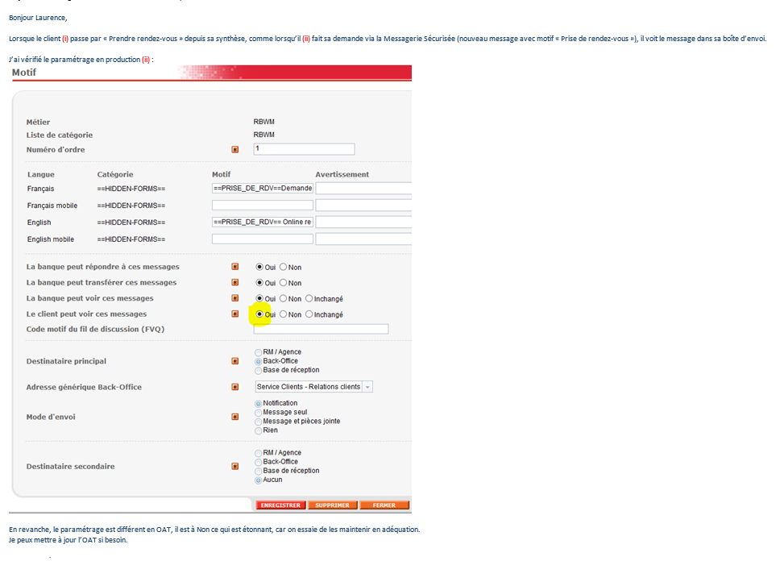
NR_SCN08_MS_CAS02_Réponse MSG depuis RM | 1 |  |  | Objective: S'assurer que l'envoi d'une réponse du RM vers son Clientest OK Prerequisite: client MBEL OK / RM OK CAS1 effectué Assumptions: | N | N | 1 | Connexion à Domino depuis le RM du CAS | Boîte de réception RM affichée
 |  |  |  |  |  |  | 2 | Lire le dernier message envoyé par le client et cliquer sur répondre, écrire un texte et cliquer sur "envoyer" | Retour à la boîte de réception
 |  |  |  |  |  |  | 3 | Consulter la boite d'envoi du RM et vérifier que le message envoyé dans l'étape précédente y est présent | OK
 |  |  |  |  |  |  | 4 | Se connecter à MBEL/ELYSPC | affichage sur la synthèse du compteur de message "Vous avez X message"
 |  |  |  |  |  |  | 5 | Cliquer sur messagerie, et cliquer sur le message envoyé lors des étapes précédentes | OK
NR_SCN08_MS_CAS03_Envoi msg depuis Client avec PJ | 1 |  |  | Objective: S'assurer que l'envoi d'un message avec PJ depuis client vers RM est OK Prerequisite: client MBEL OK / RM OK Assumptions: | N | N | 1 | Connexion à MBEL/ELYSPC en CAM40 | Page de synthèse MBEL/ELYSPC affichée
 |  |  |  |  |  |  | 2 | Choisir le menu "Messagerie" (partie gauche) puis cliquer sur "Nouveau message" | Affichage de la page d'envoi d'un nouveau message
 |  |  |  |  |  |  | 3 | Choisir un motif où le RM est en destinataire et écrire un message + ajouter une PJ (.doc ou .pdf) puis cliquer sur "envoyer" | Affichage de la pop-up "Votre message sécurisé a bien été envoyé" | Motif = Mes comptes
 |  |  |  |  |  |  | 4 | Cliquer sur boite d'envoi et consulter le message envoyé dans l'étape précédente | Message OK
 |  |  |  |  |  |  | 5 | Se connecter à l'interface Domino du RM et voir la bonne réception du message | OK
 |  |  |  |  |  |  | 6 | Cliquer sur la pièce jointe | La pièce jointe s'ouvre correctement
NR_SCN08_MS_CAS04_Intitiation message RM vers Client depuis Domino | 2 |  |  | Objective: S'assurer que l'envoi d'une réponse du RM vers son Clientest OK Prerequisite: client MBEL OK / RM OK CAS1 effectué Assumptions: | N | N | 1 | Connexion à Domino depuis 1 RM | Boîte de réception RM affichée
 |  |  |  |  |  |  | 2 | Dans la liste des clients présents à gauche cliquer sur le dossier puis sur "envoyer un message" | OK
 |  |  |  |  |  |  | 3 | Ecrire un sujet + corps de texte et cliquer sur "envoyer" | OK
 |  |  |  |  |  |  | 4 | Consulter la boite d'envoi du RM et vérifier que le message envoyé dans l'étape précédente y est présent | OK
 |  |  |  |  |  |  | 5 | Se connecter à MBEL/ELYSPC | affichage sur la synthèse du compteur de message "Vous avez X message"
 |  |  |  |  |  |  | 6 | Cliquer sur messagerie, et cliquer sur le message envoyé lors des étapes précédentes | OK
NR_SCN08_MS_CAS05_Intitiation message RM vers Client depuis HFE | 2 |  |  | Objective: S'assurer que l'envoi d'une réponse du RM vers son Clientest OK Prerequisite: client MBEL OK / RM OK CAS1 effectué Assumptions: | N | N | 1 | Se connecter à HFE et aller dans Client/Prestations/Consultation des Prestations Et renseigner l'ID HUB d'un Client | Affichage des prestations du client
 |  |  |  |  |  |  | 2 | Cliquer sur "Messagerie Sécurisée" (à côté de banque à distance) et se loguer sous un RM | Affichage de la page d'envoi d'un nouveau message dans Domino vers le client sélectionné dans l'étape1
 |  |  |  |  |  |  | 3 | Ecrire un sujet + corps de texte et cliquer sur "envoyer" | OK
 |  |  |  |  |  |  | 4 | Consulter la boite d'envoi du RM et vérifier que le message envoyé dans l'étape précédente y est présent | OK
 |  |  |  |  |  |  | 5 | Se connecter à MBEL/ELYSPC | affichage sur la synthèse du compteur de message "Vous avez X message"
 |  |  |  |  |  |  | 6 | Cliquer sur messagerie, et cliquer sur le message envoyé lors des étapes précédentes | Lecture OK
NR_SCN08_MS_CAS06_téléchargement_justificatif | 1 | Y | N/A | Objective: S'assurer que l'envoi d'une réponse du RM vers son Clientest OK Prerequisite: client MBEL /RM OK Assumptions: | N | N | 1 | Connexion à MBEL en CAM40 | Page de synthèse affichée
 |  |  |  |  |  |  | 2 | Choisir le menu "Mes informations" (partie gauche) puis cliquer sur "Télécharger votre justificatif de domicile" | Affichage de la page de téléchargement du justificatif de domicile
 |  |  |  |  |  |  | 3 | télécharger la pièce jointe puis cliquez sur envoyer | affichage de la page de confirmation
 |  |  |  |  |  |  | 4 | Cliquer sur messagerie sécurisée puis sur boite d'envoi et consulter le message envoyé et la pièce jointe dans l'étape précédente | Message OK
 |  |  |  |  |  |  | 5 | Se connecter à l'interface Domino du RM et voir la bonne réception du message et de la pièce jointe | OK

